상품제안서
파이롯트 지워지는 볼펜 프릭션 볼노크 디자인 0.5 | 상품코드: S26667

 |  |  |  |  |  |  | 02-713-8555 | www.synergygift.co.kr
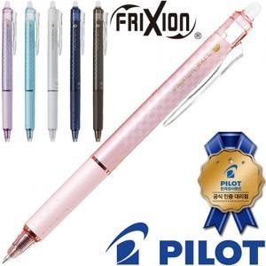

【상세/제작정보】

【인쇄/포장옵션】 | 실크 / OPP(비닐)

【공급단가】 | 수량 | 300~ | 500~ | 1,000~ | 3,000~ | 5,000~
*VAT별도 | 단가 | 1,980원 | 1,950원 | 1,900원 | 1,830원 | 1,750원

【상품 URL】 | https://www.synergygift.co.kr:443/src/goods_detail.php?gdno=26667

